Sheet1
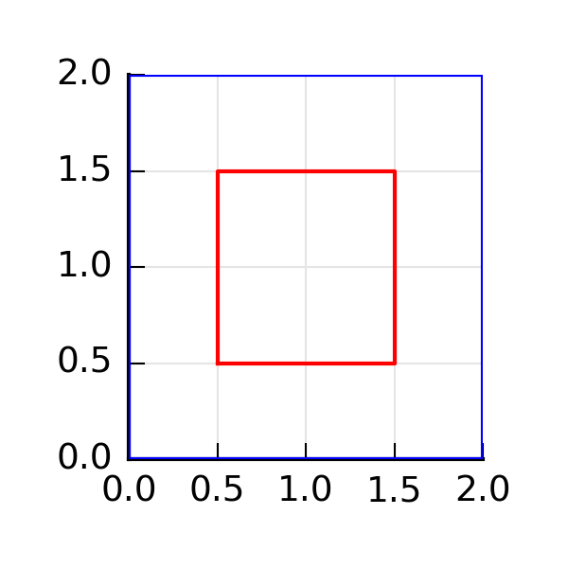
ID | 20160421163356
Area | 3
Sx | 3
Sy | 3
Iy | 4.25
Ix | 4.25
Ixy | 3
Centroid | [1.0,1.0]
Angle | 0.79
ix | 0.11
iy | 0.11

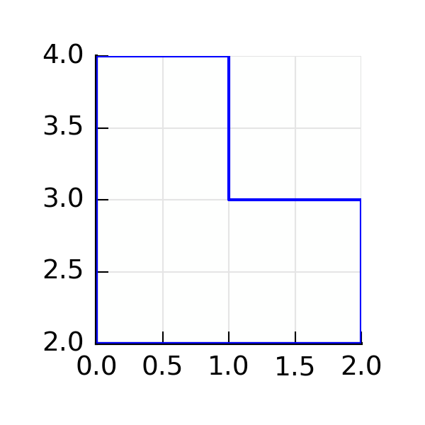
ID | 20160421163540
Area | 3
Sx | 8.5
Sy | 2.5
Iy | 3
Ix | 25
Ixy | 6.75
Centroid | [0.83333333,2.83333333]
Angle | -0.28
ix | 2.89
iy | 1

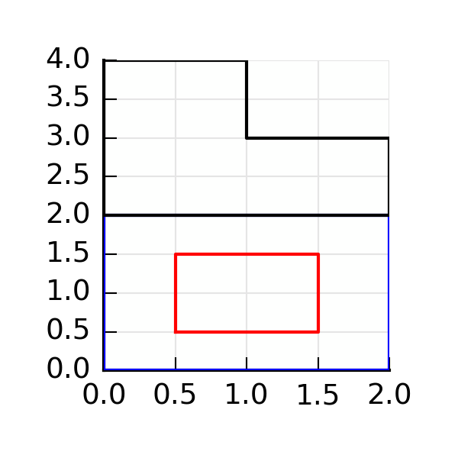
ID | 20160421163556
Area | 6
Sx | 11.5
Sy | 5.5
Iy | 7.25
Ix | 29.25
Ixy | 9.75
Centroid | [0.91666666,1.91666666]
Angle | 0.26
ix | 3
iy | 1.11

